Лист1
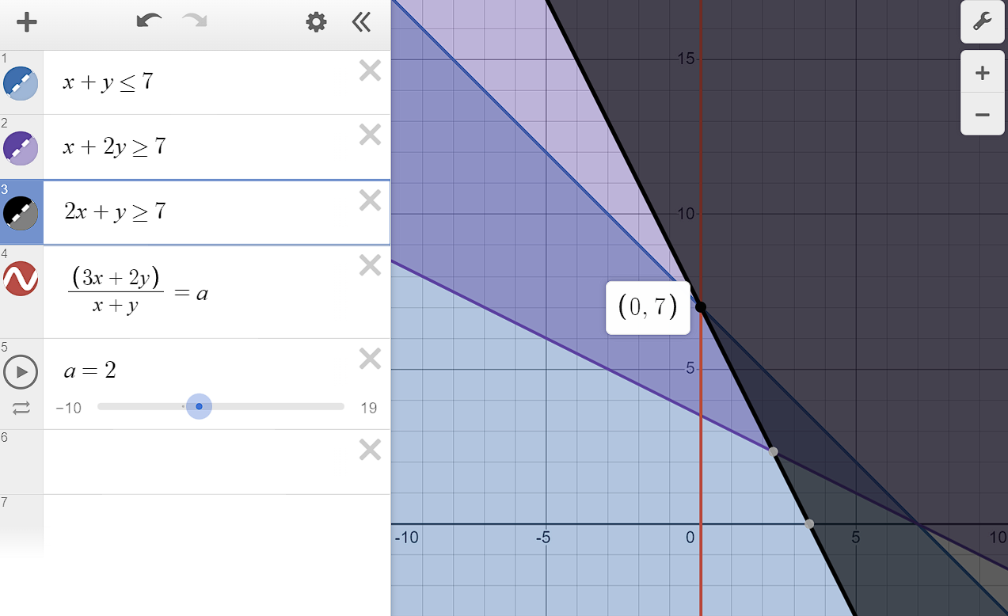
Переменные
x | 0
y | 7

Целевая функц | 2

Ограничения
x+y<=7 | 7
x+2y>=7 | 14
2x+y=>7 | 7

Лист2
